様式1（事業計画書）
□参加型
□応援型
□街なか設置型
※該当するものにチェック
様式１
事 業 計 画 書

事業名
事業目的
実施概要 | １ 実施時期
 | 令和 年 月 日 ～ 令和 年 月 日

 | ２ 実施場所

 | ３ 実施団体
 | 主催団体
 | 共催団体 |  |  | （予定を含む）
 | 後援団体 |  |  | （予定を含む）

事業の概要 | 【内容】

 | ※ | 参加予定数など、具体的に記載
新規性 | 初開催 ・ 以前に開催したことがある

イベントの独自性・魅力 | （例：自然を活用する、全国初の試み等）

主に対象とする地域 参加人数 （該当する地域全てに〇）
 | 海外 ・ 全国 ・ 北陸、中部圏 ・ 県内 |  | から 名

注１）詳細な事業計画がある場合は、別に添付してください。
注２）事業計画は内容、参加料、広報計画等を詳細に記入してください。
注３）応援型は将来の収支計画欄の記入は不要です

様式2（収支予算書）
様式２
収 支 予 算 書

【収入の部】 |  |  |  |  | （単位：円）
区分 |  |  | 予算額 | 摘要

総事業費（合計）

【支出の部】 |  |  |  |  | （単位：円）
区分 |  |  | 予算額 | 摘要

令和 年 月 日 |  |  |  | 団体名・代表者

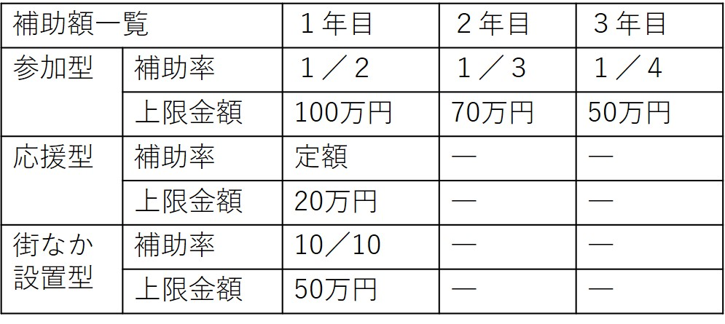
【将来の収支計画】 （単位：円）
 |  | 2年目 | ３年目
収入 | 自己資金
 | 県補助金
 | その他支援金
 | 事業収益(参加料等）
支出 | 経費

注１） | 【収入の部】には、本事業の支援金に加え、自己資金、参加者負担金、入場料収入、物品販売収入、金融機関からの融資等、収入の内訳ごとに区分して記載してください。
注２） | 【支出の部】の区分欄は、募集要項に記載されている補助対象経費の区分 に従って記載してください。
注３） | 摘要欄には品名、単価、数量、金額（円単位）を記載してください。
注４） | 予算額は摘要の合計額の千円未満切上げの額としてください。
注５） | 応援型の場合、将来の収支計画は記入不要です。

